CL-410T
HOME
[ 상 품 소 개 서 ] CL-410T

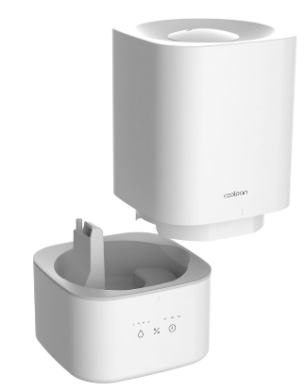 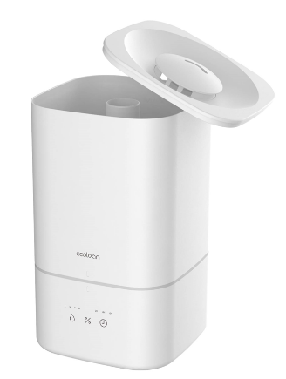 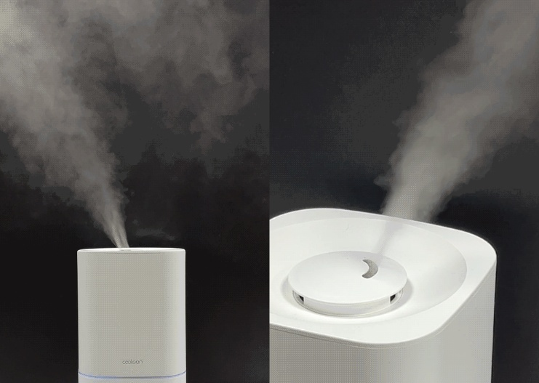 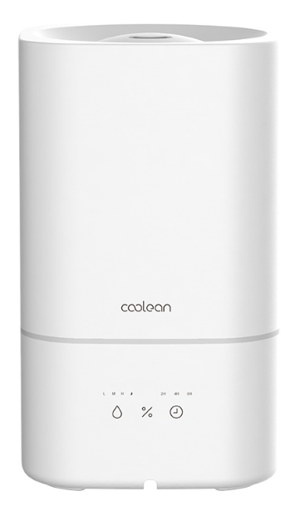

상 품 명 | [쿨린] CL-410T IoT 분리세척 대용량 가습기 | 모 델 명 | CL-410T
제품구성 | 본품, 전용 어댑터, 설명서 | 재질/색상 | ABS / 화이트
KC적합인증 | R-R-GFT-CL-410T / SU10616-18001 | 사이즈/무게 | 180*180*300mm / 중량 : 1.2kg
원산지/공급원 | 중국 / ㈜명성
소비자가격 | 125,000원 | 공구가 (vat포함) | 59,900
■ 제품특징
1.설정 습도 조절 가습
①일반적인 초음파 가습기의 경우 습도 조절이 되지 않아, 적정 습도인 40%~60%를 유지하기 어려움
②자사의 제품은 습도 설정이 가능하여 해당 설정 습도의 -5%이하일 경우, 가습이 시작되고+5%이상일 경우 가습이 중지됨
2.편리한 IoT 컨트롤
-WIFI 모듈이 적용됨으로 스마트폰 전용 어플로 제품의 컨트롤과 모니터링이 가능함
3.3단 분리 구조
①상단 커버, 수조, 본체로 완벽하게 3단 분리 됨으로써 초음파 가습기의 약점인 세척문제를 커버할 수 있음
②상단 급수 가능으로 편리한 물 수급 가능
4.최대 300ml 이상, 최대 40시간 지속
5.분사량 : 최대 300ml/h
6.사용시간 : 최대 40시간
7.수조용량 : 4L
상품설명 |  |  |  | 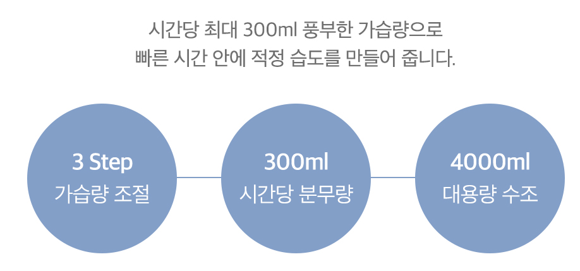 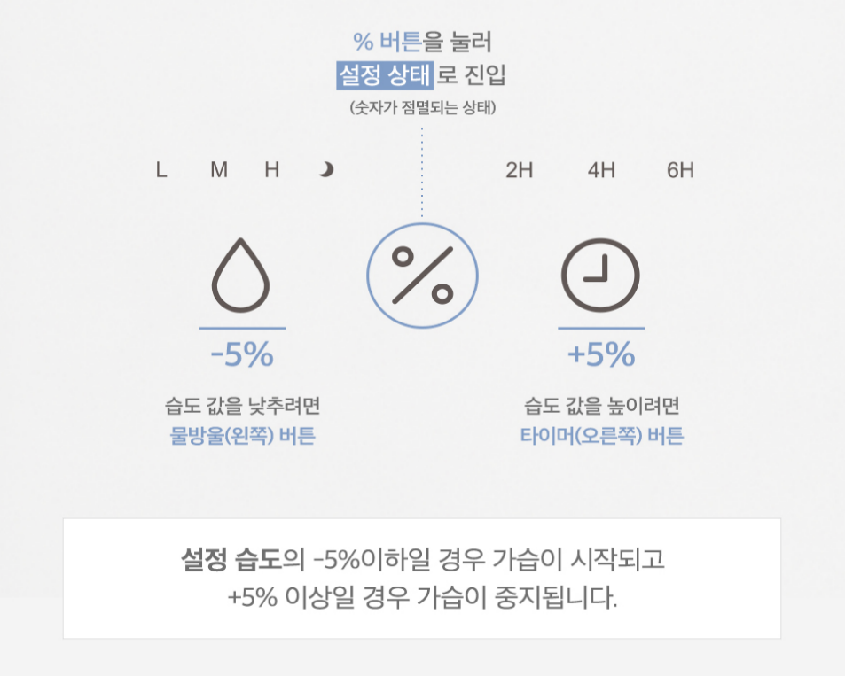
상세페이지 | https://myungsung.diskn.com/0SSv5ZtPsP
기타내용 | > 택배비용 : 무료배송 도서산간/제주도 6000원 추가

MYUNG SUNG CO.,LTD

CL-420_430
HOME
[ 상 품 소 개 서 ] CL-420_430

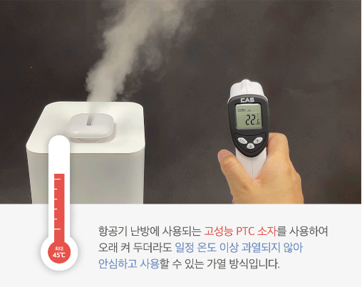 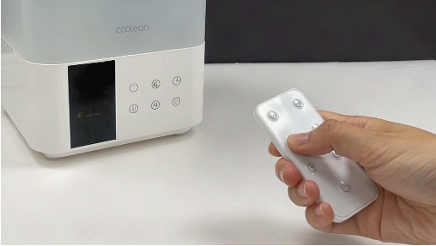 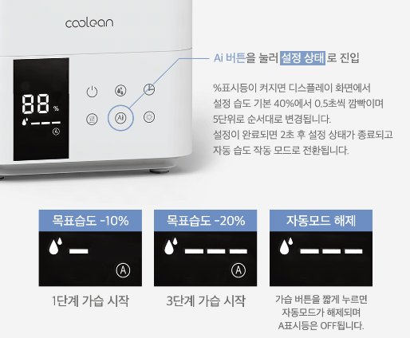 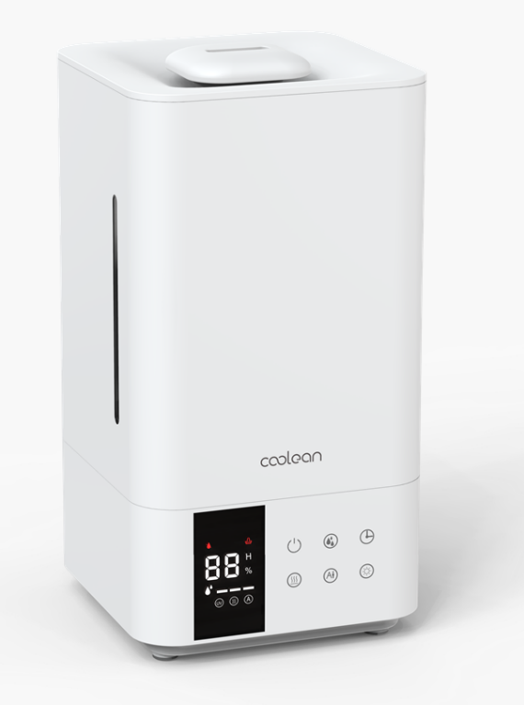 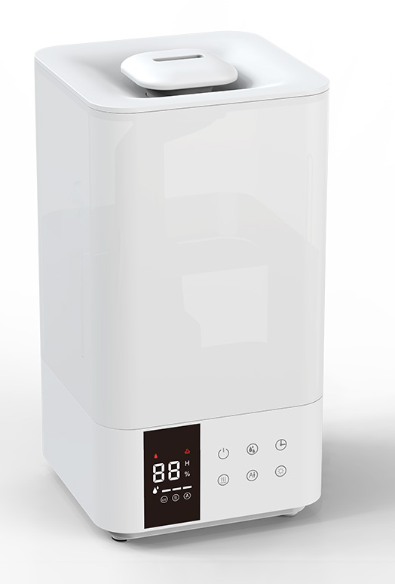

[CL-420]
[CL-430]

상 품 명 | [쿨린] CL-420/430 2중 살균 복합식 대용량 가습기 | 모 델 명 | CL-420/430
제품구성 | 본품 / 전용 어댑터 / 설명서 / 리모컨 | 재질/색상 | ABS / 화이트
KC적합인증 | R-R-GFT-CL-420 / SU072502-21002 | 사이즈/무게 | 170*170*317mm / 중량 : 1.8kg
원산지/공급원 | 중국 / ㈜명성
소비자가격 | 159,000원 | 공구단가 (vat포함) | 79,900
■ 제품특징
-초음파&가열식 가습기(리모컨식)
-풍부한 가열식 가습량
①시간당 최대 300ml 가습이 가능한 초음파식 가습
②시간당 최대 600ml 가습이 가능한 가열식 가습
-2중 살균 가습
가열기능과 uv기능을 동시 사용할 경우, 1차 가열 살균 후 2차로 uv살균이 진행되는 과정으로 더욱 안심하고 사용 가능한 2중 살균 가습
-설정 습도 조절 가습
①일반적인 가습기의 경우, 습도 조절이 되지 않아 적정 습도인 40%~60%를 유지하기 어려움.
②자사의 제품은 습도 설정이 가능하여 해당 설정 습도의 -5%이하일 경우, 가습이 시작되고 +5%이상일 경우 가습이 중지됨
③가열된 물이 초음파 진동자를 거쳐 만드는 풍부하고 안전한 분무의 가습
-초음파 & 가열 방식 분사 기능과 수조내 UV 살균 기능
--LED 표시부로 기능 및 현재 습도 확인 가능
-간편 분리로 세척이 용이한 안전 가습
-분사량 : 최대 600ml/h
-사용시간 : 최대 50시간
-사용공간 : 약 16,25평
-수조용량 : 5L
>CL-430 : 동일 사양, 동일 구성 / 단 수조만 불투명
상품설명
상세페이지 | https://myungsung.diskn.com/2SDzTIvw2a
기타내용 | > 택배비용 : 무료배송 도서산간/제주도 6000원 추가

MYUNG SUNG CO.,LTD

CL-264
HOME
[ 상 품 소 개 서 ] CL-264

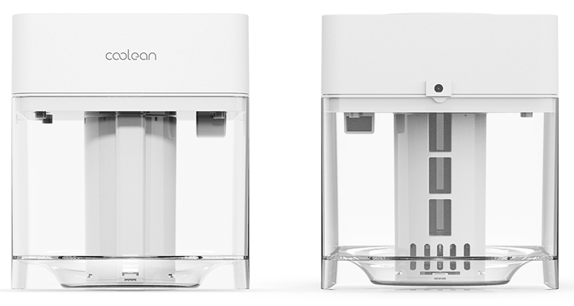 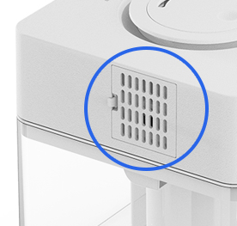

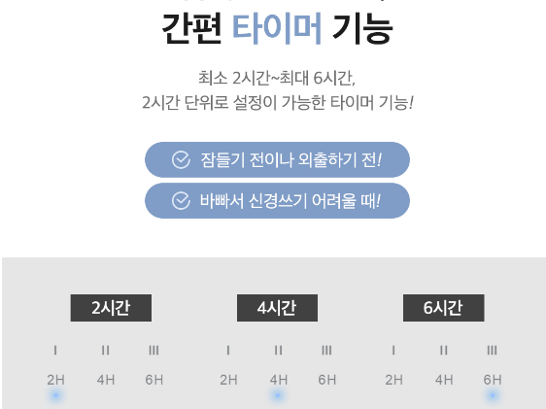
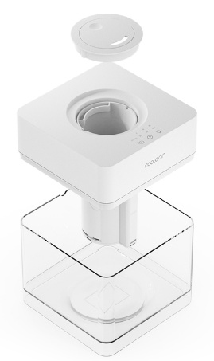

상 품 명 | [쿨린] 264 큐브 초음파 가습기 | 모 델 명 | CL-264
제품구성 | 본품 / 전용 어댑터 / 설명서 | 재질/색상 | ABS / 화이트
KC적합인증 | R-R-GFT-CL-264 / HU10951-19007A | 사이즈/무게 | 160 x160 x 185mm/1080g
원산지/공급원 | 중국 / ㈜명성
소비자가격 | 85,000원 | 공구단가 (vat포함) | 45,900
■ 제품특징
1.깨끗한 어항을 생각하게 되는 직관적인 수조 디자인
2.최대 36시간 가습(1.7L)
3.간편한 분리세척
4.부속품이 부착되어 있어 세척하기 어려운 구조의 기존 가습기 수조 디자인을 탈피하여 손쉽게 통 세척이 가능한 수조로 세균의 문제에서 안심하고 사용이 가능
5.분무량 3단계 설정가능
6.무드등 기능
7.타이머 기능 : 2H / 4H / 6H / 8H / 10H / 12H
8.분무량 : 최대 180ml/h
9.수조용량 : 1.7L
상품설명 |  |  |  | 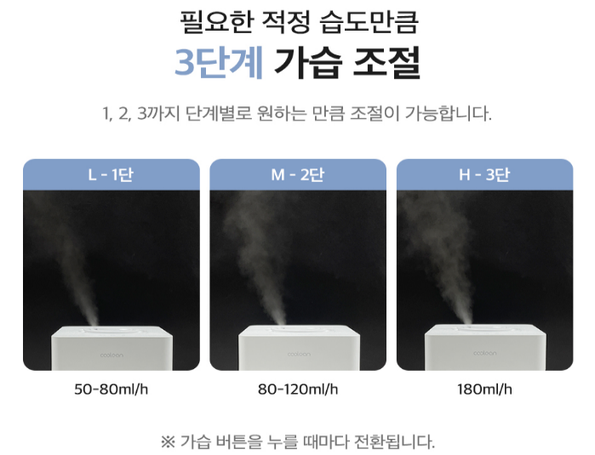 | 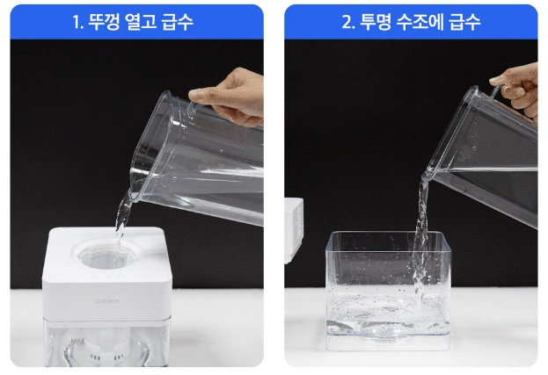
상세페이지 | https://myungsung.diskn.com/2mqprvl0cO
기타내용 | > 택배비용 : 무료배송 도서산간/제주도 6000원 추가

MYUNG SUNG CO.,LTD

